Instructions
8D Problem Analysis Report 8D問題分析報告
Form フォーム

The 8D Problem Analysis Report is ONLY a report to present the problem solving approach used and is not a tool to solve issues 8D問題分析レポートは、あくまで問題解決手法を提示するためのレポートであり、問題解決のためのツールではない。

This 8D Problem Analysis Report has to be supported by problem solving method for root cause identification and verification, preventive action identification and verification. この8D問題分析レポートは、根本原因の特定と検証、予防処置の特定と検証のための問題解決手法によってサポートされなければならない。

Some guidelines are available for each step of the problem solving method in this workbook in the related sheets このワークブックでは、問題解決手法の各ステップについて、いくつかのガイドラインが関連シートに掲載されている。

All records shall be collected by Champion as evidence of actions taken. すべての記録は、実施したアクションの証拠として、チャンピオンが収集しなければならない。

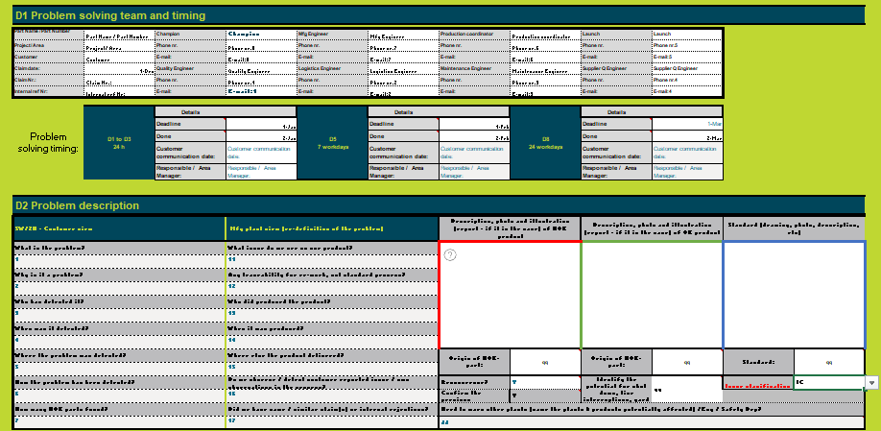
8D assignment criteria 8D業務基準
The 8D Problem solving process is required when any one of the following is applicable: 以下のうち１つでも当てはまる場合、8D問題解決プロセスが必要とされる：
 | · Safety or regulatory issues have been discovered 安全上または規制上の問題が見付かったとき
 | · Customer complaints are received and the customer requires an 8D to resolve issue 顧客からのクレームがあり、問題解決にあたって顧客が8Dを要求しているとき
 | · Warranty concerns indicate greater failure rates than expected 保証に関わる事項が、予測以上に大きい不具合を示しているとき
 | · Internal rejects, waste, scrap (generating COPQ); poor performance or test failures are present at unacceptable levels 社内不良、廃棄物、スクラップ(COPQ 不良品質コストの発生）、性能不良、または、試験の失敗が受け入れできない水準であるとき
 | · First time issue reported in the plant 工場内で初回不具合が報告されたとき
 | · New failure mode that is not addressed in existing PFMEA 既存の工程故障モード影響解析（PFMEA）に記載されていない、新しい故障モードであるとき
 | · A failure occurs and the severity rating for the existing failure mode severity rating is 9 or 10 (Follow PPSC process) 不具合が発生し、既存の故障モードの深刻度評価が、9から10であるとき (PPSC 潜在的製品安全懸念事項 プロセスに従うこと)
 | · A failure occurs and the severity rating for the existing failure mode severity rating is 8 or less and root cause is unknown 不具合が発生し、既存の故障モードの深刻度評価が、8以下で、根本原因が不明であるとき。
 | · Recurrence of previous issue / failure of permanent corrective actions 以前の問題が再発・恒久的な是正措置が失敗したとき

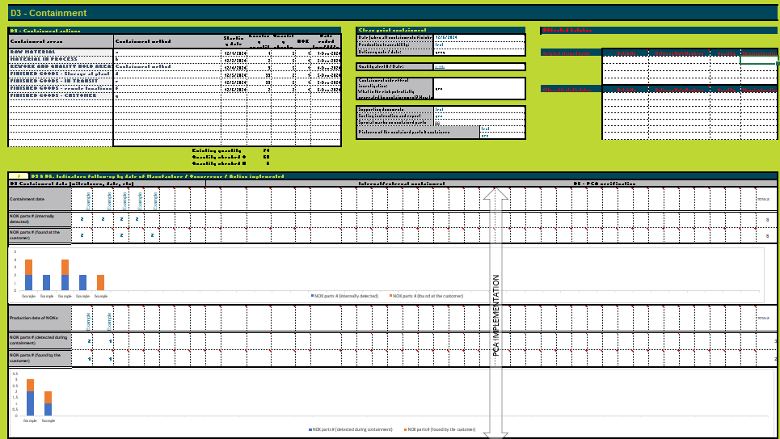
 |  | Note: If a failure occurs and the severity rating for the failure mode is 9 or 10 then follow the Potential Product Safety Concern work instruction for the problem solving analysis. 注記：不具合が発生し、不具合モードの深刻度評価が9または10の場合、問題解決の分析のため潜在的製品安全懸念事項の作業指示書に従うこと。
General 一般事項
 |  | As a support for the Problem Solving process, the team can choose: 問題解決プロセスのサポートとして、チームは以下を選択できる： - either to use the supporting tabs of the current Excel dedicated for each of the steps (D1, D2, D3…D7-8) 各ステップ（D1、D2、D3...D7-8）専用のエクセルのサポートタブを使用する。 - or to use the "8D Form" または、"8Dフォーム "を使用する。

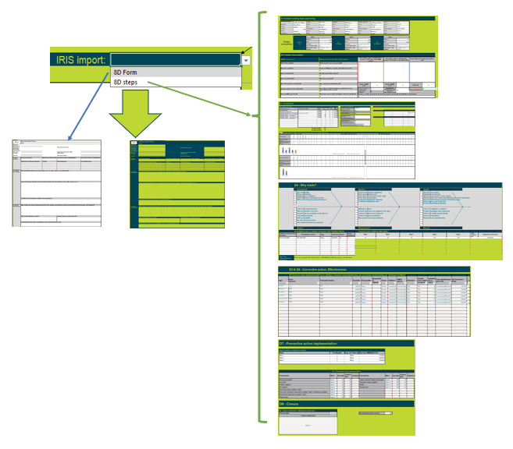
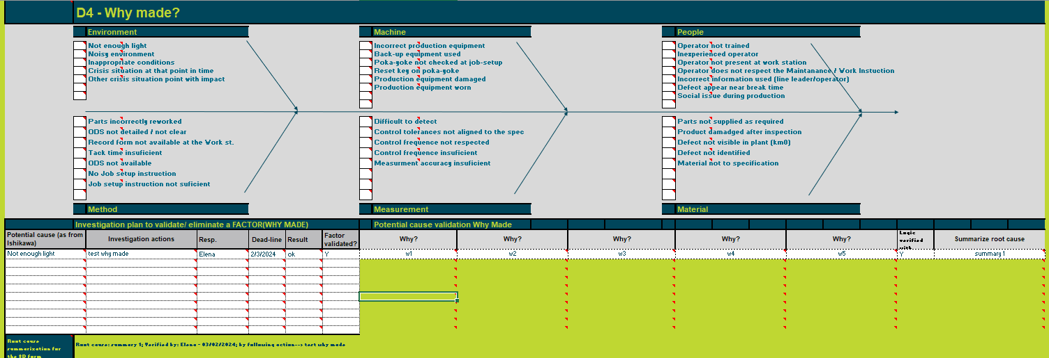
 |  | When using the worksheets D1-D8, the information can be copied automatically (with formulas) in the worksheet "8D Form". Right side mirrored form from "8D Form" is the one that will be used when uploading the form in IRIS. By default, the selector from cell F3 is set for 8D form (meaning that the IRIS transfer will be done based on the information of 8D form ("8D Form" - left side). When the user wants to upload in IRIS the information from D1-D8 worksheets, should change the selector F3 to "8D steps". ワークシートD1～D8を使用する場合、情報はワークシート「8Dフォーム」に（数式を使用して）自動的にコピーされる。「8Dフォーム」の右側に同じものが反映されたフォームは、IRISにフォームをアップロードする際に使用されるフォームである。デフォルトでは、セルF3のセレクタは"8D Form"に設定されている(つまり、IRISへの転送は8Dフォーム(「8Dフォーム」-左側)の情報に基づいて行われる)。ユーザーがD1-D8ワークシートの情報をIRISにアップロードしたい場合は、セレクタF3を "8D Step"に変更する必要がある。
 |  |  | 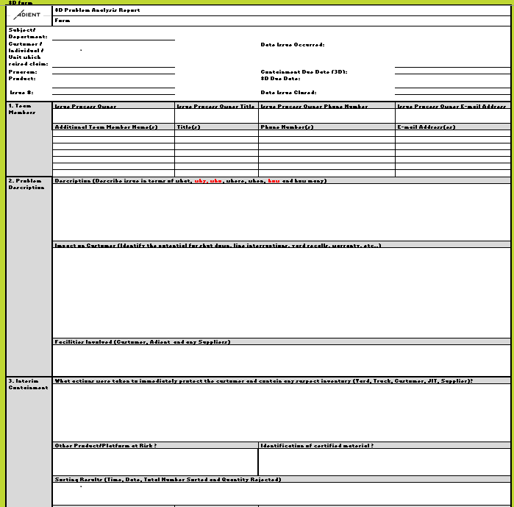 | 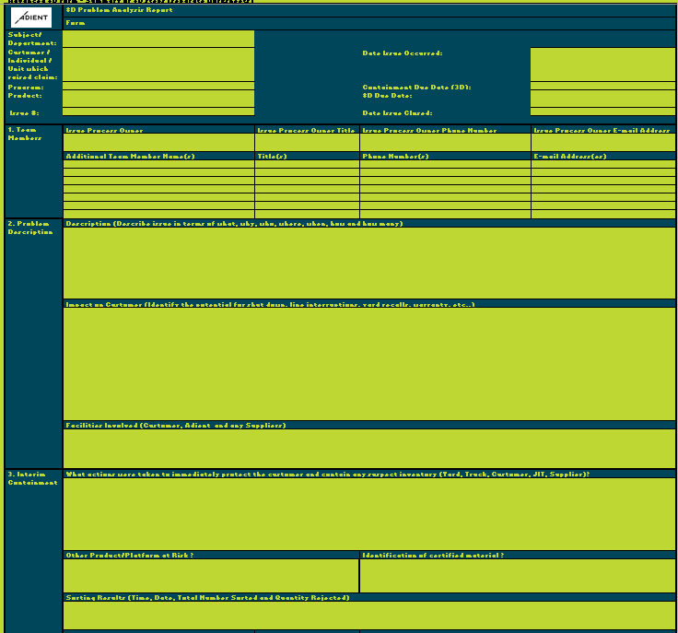

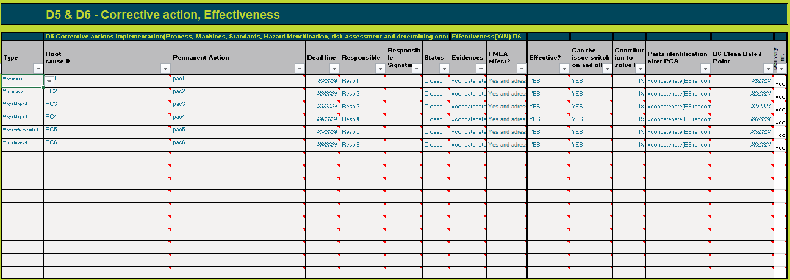

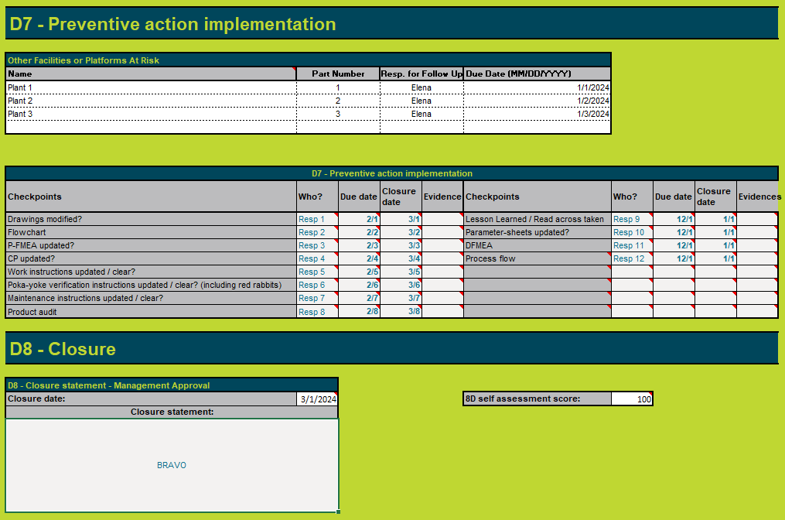

 |  | IMPORTANT: all worksheets are protected, no password applied. In case the user will unprotect and change the worksheets D1-D8, some information might not be correctly transferred to worksheet "8D Form" 重要: すべてのワークシートは保護されており、パスワードは適用されていない。ユーザーがワークシートD1-D8の保護を解除し、変更した場合、一部の情報がワークシート "8Dフォーム "に正しく転送されない可能性がある。
 |  | The default mode of the worksheets D1-D8 is "Protected". The user have access to the cells where the information is needed - colored with white background. Most of the cells have notes, indicating to the user the expected content. ワークシートD1-D8のデフォルト・モードは「保護されている」である。ユーザーは、情報が必要なセル（背景が白で着色されている）にアクセスできる。ほとんどのセルにはメモがあり、ユーザーに期待される内容を示している。
 | The "Summary" worksheet consolidates the 8D details using Excel functionalities. Additionally, it includes an embedded PowerPoint file, offering users a ready-made presentation for future use. To update the PowerPoint after the initial opening, right-click on the presentation object, select "Edit," and follow the prompt to update links. Upon confirmation, the PowerPoint will be updated. 「サマリー」ワークシートは、エクセルの機能を使って8Dの詳細を統合する。さらに、このワークシートにはパワーポイント・ファイルが埋め込まれており、将来使用するための既製のプレゼンテーションをユーザーに提供する。最初に開いた後にパワーポイントを更新するには、プレゼンテーション・オブジェクトを右クリックし、「編集」を選択し、リンクの更新を促すプロンプトに従う。確認すると、PowerPointが更新される。

Help for fulfilling the 8D report Form 8Dレポートフォームを記入するためのヘルプ

HEADER ヘッダー

1) | Subject / Department: e.g., Quality, H&S, Environmental 件名・部門： (例、品質、環境安全衛生）
2) | Customer: (e.g., Chrysler); Individual / Unit which raised claim: 顧客名： (例、Daimler-Chrysler)；クレームを訴えた個人・部署
3) | Program: (e.g., LH) プログラム： (例、LH)
4) | Product: (e.g., Overhead System) 製品： (例、オーバーヘッドシステム)
5) | Issue #: Adient issue tracking # (May also include Customer or Supplier tracking #) 問題番号： アディエント問題追跡番号（顧客またはサプライヤー追跡番号を含むのも可)
6) | Date Issue Occurred: Open date for the issue 問題発生日：問題が発生した日付
7) | 3D Due Date: Default is 24 hours from date issue occurred 3D期日： 通常設定は問題発生日から24時間
8) | 8D Due Date: If applicable. Default is 1 week from date issue occurred 8D期日： 該当時、通常設定は問題発生日から1週間
9) | Date Issue Closed: All permanent corrective actions have been implemented and their effectiveness validated; All required support documents have been submitted. 問題クローズ日： 全ての恒久的な是正措置が実施され、その効果も確認された日。全ての必要な裏付け書類も提出されている。

1- TEAM MEMBERS (for help refer to sheet "1 Team") チームメンバー（「1. チーム」のシート参照）
1) | Champion Name/Title/Phone Number/Email Address: Contact information for the individual who is leading the corrective action and submitting the 3D/8D. チャンピオン名・タイトル・電話番号・メールアドレス： 是正措置を主導して、3D/8Dを提出する担当者の連絡情報
2) | Additional Team Member Name(s)/Title(s)/Phone Number(s)/Email Address(es): Contact information for the cross-functional team members who share responsibility for the corrective actions. 追加のチームメンバーの氏名・タイトル・電話番号・メールアドレス： 是正措置に責任を共有する部門横断チームメンバーの連絡情報

2- PROBLEM DESCRIPTION (for help refer to sheet "2 Problem") 問題の説明(「2.問題」シート参照）
1) | Description: Describe the issue from a customer’s perspective; what would they know? 説明：顧客の観点から問題を説明すること；彼らは何を知っているのだろうか
 |  | When: When were the parts manufactured? When were they assembled? When were the assemblies shipped to the customer? When assembled in vehicles? When shipped from the customer? いつ： 部品はいつ製造されたか。いつ組み立てられたか。アッセンブリーは顧客にいつ出荷されたか。いつ車両に組み込まれたか。顧客からいつ出荷されたか。
 |  | Detection: How was Adient made aware of the issue? Who provided the information? いつ： 部品はいつ製造されたか。いつ組み立てられたか。アッセンブリーは顧客にいつ出荷されたか。いつ車両に組み込まれたか。顧客からいつ出荷されたか。
 |  | Extent: How many units are suspected? Proportion found suspect. Where has the data come from - in house, in transit, at customer. 範囲：疑わしい数量は？疑がわしいものの割合。データはどこから来たか－工場内、輸送中、顧客。
 |  | Failure Mode: How does the issue manifest itself? 故障モード：問題はどのような現われ方をしているのか。
2) | Impact on Customer: Identify the potential for shut down, line interruptions, yard recalls, warranty. etc. 顧客への影響： 操業停止、生産ライン中断、場内リコール、保証、その他の可能性を特定すること。
3) | Facilities Involved: Customer, Adient and any Suppliers. 関連する施設： 得意先、アディエントおよびサプライヤー

3- INTERIM CONTAINMENT (for help refer to sheet "3 Containment") 暫定封じ込め（「3. 封じ込め」シート参照）
1) | What actions were taken to immediately protect the customer and contain any suspect inventory? Since original notification, how are we containing this issue? What is the current containment status? What sorting have we done, where and how have we verified it’s effectiveness? If a rework or retrofit plan has commenced – what is it and how have we verified effectiveness – attach plan with sketches and trend graphs. (refer to Quality alert form) 直ちに顧客を保護し、疑いのある在庫を封じ込めるためにどういう処置を取ったか。最初の通知以降、この問題をどのように封じ込めて来ているか。現在の封じ込めの状況は？どのような選別をやったか、どこでどのようにその有効性を検証したか。 手直しや改良部品の計画が開始されている場合－それは何か、どのようにその有効性を検証したか－その計画をスケッチと傾向グラフを含め添付のこと（品質警告フォーム参照）。
2) | Other Product/Platform at Risk: Other Adient's lines or Customers who may be impacted by this issue リスクのある他製品・プラットフォーム：この問題で影響を受けかねない他のアディエントのラインまたは顧客
3) | Identification of Certified Material: Color, size, location, and content of label or hand-written identification on each part and/or container of certified material. 認定された材料の識別： 認定された材料の、色、サイズ、拠点、またはそれぞれの部品 および/または コンテナに貼られたラベル内容、または手書きの識別表示
4) | Sorting Results: Time, date, total number sorted and quantity rejected - broken down by facility (e.g., Customer, Adient, Supplier) (Refer to Quality Roadmap form) 選別結果： 時間、日付、選別された総数とNG数－施設毎に細分（例、顧客、アディエント、サプライヤー)（品質ロードマップフォーム参照）
5) | Sorted #: Total # sorted at all facilities 選別数量： 全ての施設の選別総数
6) | Defect #: Total # of defects found at all facilities NG数量： 全ての施設で発見されたNG総数
7) | Interim Containment Start Date: Date 暫定封じ込め開始日： 日付

4- ROOT CAUSE (for help refer to sheet "4 Root Cause") 根本原因(「4.根本原因」シート参照）
 | Note: The form provides fields for documentation of a single root cause. If additional root causes are identified insert additional "Root Cause" sections as necessary. 注記： フォームは1つの根本原因を文書化するための記入欄を設定している。追加の根本原因が特定された場合には、27－31行を｢コピー｣し、記入欄を追加するために｢セルを挿入｣すること。
1) | Why Made & How Verified: Identify each root cause for why the issue occurred. Has it been turned on and off? How? Verify through statistical evidence/hypothesis testing. If not verified by turning on/off, identify as a suspected root cause. 何故製造されたのか、どう検証したか： なぜ問題が起きたかについて、個々の根本原因を明確にすること。再現したりしなかったりしているか。どのように？ 統計的な根拠と仮説＆検証を用いて実証すること。再現する・しないで検証できなければ、疑わしい根本原因を明確にすること。
 |  | Variation: What are opportunities for variation in the process, i.e. how many fixtures do the same process? How many weld cells or robots? Etc. 何故製造されたのか、どう検証したか： なぜ問題が起きたかについて、個々の根本原因を明確にすること。再現したりしなかったりしているか。どのように？ 統計的な根拠と仮説＆検証を用いて実証すること。再現する・しないで検証できなければ、疑わしい根本原因を明確にすること。
2) | Why Shipped & How Verified: Identify each root cause for why the issue escaped. Has it been turned on and off? How? Verify through statistical evidence/hypothesis testing. If not verified by turning on/off, identify as a suspected root cause. なぜ出荷されたか、どう検証したか：なぜ問題が発見されずに出荷されてしまったかの根本原因を明確にすること。再現したりしなかったりしているか。どのように？統計的な根拠と仮説＆検証を用いて実証すること。再現する・しないで検証できなければ、疑わしい根本原因を明確にすること。
3) | Why System Failed & How Verified: Identify the root cause for why the system failed. Has it been turned on and off? How? なぜシステムが機能しなかったのか、どう検証したか：なぜシステムが機能しなかったのかについて根本原因を明確にすること。再現したりしなかったりしているか。どのように？
Other tools to define or discover the root cause can be used as fishbones, Kepner-Tregoe, Hypothesis Analysis, … Kepner-Tregoe, Hypothesis Analysisなど他のツールも根本原因の定義または発見のために使用可能。

5 - PERMANENT CORRECTIVE ACTION (for help refer to sheet "5 Perm. CA") 恒久的是正措置（「5. 恒久的是正措置」シート参照）
 | Note: The form provides fields for documentation of a single root cause verification. If additional root causes have been identified insert additional "Permanent Corrective Action" sections as necessary. 注記： フォームは一つの根本原因検証の記録について記入欄を設定している。追加の根本原因が明らかになっている場合は、32－40行を｢コピー｣し、｢セルを挿入｣して記入欄を増やすこと。
1) | Corrective Action for Why Made: Identify permanent corrective action(s) planned to address the root cause. なぜ製造されたのかに対する是正措置：根本原因に対処するよう計画された恒久的是正措置を明確にすること。
2) | Corrective Action for Why Shipped: Identify permanent corrective action(s) planned to address the root cause. なぜ出荷されたかに対する是正措置：根本原因に対処するよう計画された恒久的是正措置を明確にすること。
3) | Corrective Action for Why the System Failed: Identify permanent corrective action(s) planned to address the root cause. なぜシステムが機能しなかったのかに対する是正措置：根本原因に対処するよう計画された恒久的是正措置を明確にすること。

6 - VERIFICATON OF CORRECTIVE ACTIONS (for help refer to sheet "6 Verify CA") 是正措置の検証（「6. 是正措置の検証」シート参照）
1) | Has the issue been turned on and off? How? Verification through statistical evidence / hypothesis testing. Verification of corrective action for each why made and why shipped is required. 問題が再現したりしなかったりしたか。 どのように？統計的な根拠と仮説＆検証を用いて実証すること。なぜ製造されたのか、なぜ出荷されたのか、のそれぞれについての是正措置を検証すること。
2) | Corrective Action Owner Name/Phone Number/Email Address: Contact information for the individual responsible for implementing the corrective action. 是正措置責任者名・電話番号・メールアドレス： 是正措置を実施する責任者の連絡情報
3) | Target Completion Date: Date by which all of the corrective actions for this root cause will be implemented. 目標完了日： 根本原因について全ての是正措置が実施される期日
4) | Build Date for Certified Material: "Clean point" at which all material is certified as good. 認定材料の生産日： 全ての材料が良品として認定された｢クリーンポイント｣
5) | How Will New Parts Be Identified? Color, size, location, and content of label or hand-written identification on each part and/or container of certified material. 新部品の見分け方は？ 認定された材料の、色、サイズ、場所、またはそれぞれの部品、および/またはコンテナに貼られたラベル内容、または手書きの識別表示

7 - PREVENTION (for help refer to sheet "7 Prevent") 再発防止(「7.再発防止」シート参照）
 | Note: The form provides fields for documentation of a single prevention measure. If additional prevention measures have been identified insert additional "Prevention" sections as necessary. 注記： フォームは1個の再発防止策の記録の欄を提供する。追加の再発防止策を特定した場合、必要に応じて追加の「再発防止」セクションを挿入すること。
1) | How will this issue be avoided in the future? Identify systematic changes that will be put in place to prevent the issue from occurring again. If applicable, standardize the improvements in other "at risk" areas. この問題を今後、どのように再発防止するか。 問題の再発防止のためにシステム的に加える適切な変更を明確にすること。該当時、他のリスクのありそうな場所にも改善を標準化すること。
2) | Other Facilities or Platforms At Risk? Identify name, part#, corrective action owner for follow up & due date for any other facility or platform that may be at risk for the same issue. Enter "N/A" if the issue is isolated. 他の施設、またはプラットフォームにもリスク有り？ 同じ問題が起こり得る他の施設、またはプラットフォームについて、名称、部品番号、フォローアップのための是正措置責任者と期日を明らかにすること。問題が隔離されている場合、N/Aを記入すること。
3) | Has the necessary documentation been reviewed and if necessary updated? Identify and list the documents that must be reviewed to determine the impact of the corrective actions. For manufacturing sites the PFMEA, Control Plan, Process Flow, and Operation Instruction must be reviewed and evidence of the updates to be submitted with the 8D. Enter N/A if the other areas do not require a review. Include the person responsible for the review and/or updates and the dates by which they will be reviewed and/or updated. Evidence of the document reviews must be maintained. NB: A copy, screen print of changed area must be submitted with the 8D as evidence. This includes the FMEA, Control plan, Process flow, Operation instruction, etc. 必要な文書は改訂又は必要に応じて更新されたか。 是正措置の影響を判断するために、レビューする必要のある文書を特定してリストアップする。 製造現場では、工程故障モード影響解析（PFMEA）、管理計画書、工程フロー、作業指示書を確認し、更新の証拠を8Dとともに提出しなければならない。他のエリアでレビューが不要な場合は、「該当なし」と記入する。 レビューおよび/または更新の責任者と、それらのレビューおよび/または更新の期限を含めること。文書レビューの証拠を保管すること。 注：変更された部分のコピーまたは画面印刷を証拠として8Dとともに提出しなければならない。これには、故障モード評価分析（FMEA）、管理計画書、工程フロー、作業指示書などが含まれる。

8- CLOSURE (for help refer to sheet "8 Closure") 解決（「8. 解決」シート参照）
1) | Closure Statement: “Close issue…” (Begin with words noted in “” followed by the rationale for closure.) クローズの表明： ｢問題のクローズ｣（「」内の言葉で始め、解決の根拠を続けること）

Problem solving method 問題の解決方法

 |  | 問題の詳細を記述

 |  | 封じ込め
 |  | 問題分析

根本原因を見つけ出す

可能性のある原因を洗い出す

可能性の高い原因を選ぶ

いいえ
 |  | 意思決定分析
その可能性の高い原因は、一番主要な原因なのか？

はい

是正処置を選定して検証する

是正処置を実施し検証する
 |  | 予防の分析

 |  | 再発防止

 |  | 問題クローズ、チームを称える

訳者注：Quality Roadmap form (AE-LOS-FR-66) 品質ロードマップフォームは削除
References 参考資料
 | Corrective Action / Problem Solving procedure (AE-LOS-PR-14) 是正処理・問題解決手順書
 | Quality Alert form (AE-MOS-FR-60) 品質警告フォーム

8D Form
 |  |  | IRIS import: | 8D steps | 2

8D form |  |  |  |  |  | Advanced 8D form - Summary of 8D steps (separate worksheets)
 | 8D Problem Analysis Report 8D問題分析報告 |  |  |  |  |  | 8D Problem Analysis Report
 | Form フォーム |  |  |  |  |  | Form
Subject/ Department: 件名・部門 |  |  |  |  |  | Subject/ Department: | I24
Customer / Individual / Unit which raised claim: クレームを訴えた顧客名・個人名・部署： |  |  | Date Issue Occurred: 問題発生日: |  |  | Customer / Individual / Unit which raised claim: |  |  | Date Issue Occurred:
Program: プログラム： |  |  | Containment Due Date (3D): 封じ込め期限日(3D)： |  |  | Program: |  |  | Containment Due Date (3D):
Product: 製品: |  |  | 8D Due Date: 8D期限日： |  |  | Product: |  |  | 8D Due Date:
Issue #: 問題番号： |  |  | Date Issue Closed: 問題解決日： |  |  | Issue #: |  |  | Date Issue Closed:
 |  |  |  |  |  |  |  |  |  | 0
1. Team Members チームメンバー | Issue Process Owner 問題の進行責任者 | Issue Process Owner Title 問題の進行責任者のタイトル | Issue Process Owner Phone Number 問題の進行責任者の電話番号 | Issue Process Owner E-mail Address 問題の進行責任者のメールアドレス |  | 1. Team Members | Issue Process Owner | Issue Process Owner Title | Issue Process Owner Phone Number | Issue Process Owner E-mail Address
 |  |  |  |  |  |  |  | 0 | 0 | 0
 | Additional Team Member Name(s) 追加チームメンバー名 | Title(s) タイトル | Phone Number(s) 電話番号 | E-mail Address(es) メールアドレス |  |  | Additional Team Member Name(s) | Title(s) | Phone Number(s) | E-mail Address(es)
 |  |  |  |  |  |  |  | Quality Engineer 品質エンジニア
 |  |  |  |  |  |  |  | Mfg Engineer 製造エンジニア
 |  |  |  |  |  |  |  | Logistics Engineer 物流エンジニア
 |  |  |  |  |  |  |  | Production coordinator 生産コーディネータ
 |  |  |  |  |  |  |  | Maintenance Engineer メンテナンスエンジニア
 |  |  |  |  |  |  |  | Launch 立上げ
 |  |  |  |  |  |  |  | Supplier Q Engineer サプライヤー品質エンジニア
2. Problem Description 問題の説明 | Description (Describe issue in terms of what, why, who, where, when (include detection date, production date and delivery date), how and how many) 説明（なにが、どうして、誰が、どこで、いつ（検出日、製造日、納品日を含む）、どのように、いくつの視点で問題を記述すること) |  |  |  |  | 2. Problem Description | Description (Describe issue in terms of what, why, who, where, when (include detection date, production date and delivery date), how and how many)

 | Impact on Customer (Identify the potential for shut down, line interruptions, yard recalls, warranty, etc..) 顧客への影響（操業停止、生産ライン中断、場内の不良品回収、保証、その他の可能性を特定すること) |  |  |  |  |  | Impact on Customer (Identify the potential for shut down, line interruptions, yard recalls, warranty, etc..)

 | Facilities Involved (Customer, Adient and any Suppliers) 関係する施設(顧客、アディエント、サプライヤー) |  |  |  |  |  | Facilities Involved (Customer, Adient and any Suppliers)

3. Interim Containment 暫定封じ込め | What actions were taken to immediately protect the customer and contain any suspect inventory (Yard, Truck, Customer, JIT, Supplier)? 直ちに顧客を保護し、疑いのある在庫を封じ込めるためにどういう処置を取ったか（場内、トラック、顧客、JIT、サプライヤー） |  |  |  |  | 3. Interim Containment | What actions were taken to immediately protect the customer and contain any suspect inventory (Yard, Truck, Customer, JIT, Supplier)?

 | Other Product/Platform at Risk ? リスクのある他製品・プラットフォーム？ |  | Identification of certified material ? 認定された材料の識別は？ |  |  |  | Other Product/Platform at Risk ? |  | Identification of certified material ?

 | Sorting Results (Time, Date, Total Number Sorted and Quantity Rejected) 選別結果(時間、日付、選別された総数とNG数） |  |  |  |  |  | Sorting Results (Time, Date, Total Number Sorted and Quantity Rejected)
 |  |  |  |  |  |  | See above interim containment details
 | Sorted # 選別数量 | Defect # NG数量 | Interim Containment Start Date (MM/DD/YYYY) 暫定封じ込め開始日（月/日/年） |  |  |  | Sorted # | Defect # | Interim Containment Start Date (MM/DD/YYYY)

4. Root Cause 根本原因 | Why Made & How Verified なぜ製造されたのか、どう検証したか |  |  |  |  | 4. Root Cause | Why Made & How Verified

 | Why Shipped & How Verified なぜ出荷されたのか、どう検証したか |  |  |  |  |  | Why Shipped & How Verified

 | Why System Failed & How Verified なぜシステムが機能しなかったのか、どう検証したか |  |  |  |  |  | Why System Failed & How Verified

5. Permanent Corrective Action 恒久的是正措置 | Corrective Action for Why Made なぜ製造されたのかに対する是正措置 |  |  |  |  | 5. Permanent Corrective Action | Corrective Action for Why Made

 | Corrective Action for Why Shipped なぜ出荷されたのかに対する是正措置 |  |  |  |  |  | Corrective Action for Why Shipped

 | Corrective Action for Why System Failed なぜシステムが機能しなかったのかに対する是正措置 |  |  |  |  |  | Corrective Action for Why System Failed

6. Verification of Corrective Actions 是正措置の検証 | Has the issue been turned on and off? How? Verification through statistical evidence / hypothesis testing. Verification of corrective action for each why made and why shipped is required. 問題は再現したりしなかったりしたか。 どうやって？ 統計的な根拠・仮説＆検証を用いた実証。なぜ作られたか、なぜ出荷されたかについてそれぞれの是正措置の検証すること。 |  |  |  |  | 6. Verification of Corrective Actions | Has the issue been turned on and off? How? Verification through statistical evidence / hypothesis testing. Verification of corrective action for each why made and why shipped is required.
 |  |  |  |  |  |  | By implementation of the following corrective actions, the issue was tuned off. Actions proved as efficient:
 | Corrective Action Owner Name 是正措置責任者名 | C.A. Owner Phone Number 是正措置責任者の電話番号 | C.A. Owner E-mail Address 是正措置責任者の-メールアドレス | Target Completion Date (MM/DD/YYYY) 完了目標日（月/日/年） |  |  | Corrective Action Owner Name | C.A. Owner Phone Number | C.A. Owner E-mail Address | Target Completion Date (MM/DD/YYYY)
 |  |  |  |  |  |  |  |  |  | 0
 | Build Date for Certified Material (MM/DD/YYYY) 認定資材生産日（月/日/年） | How Will New Parts Be Identified? 新部品の見分け方は？ |  |  |  |  | Build Date for Certified Material (MM/DD/YYYY) | How Will New Parts Be Identified?
 |  |  |  |  |  |  |  | Parts identification after PCA:
7. Prevent Reoccurrence 再発防止 | How will this issue be avoided in the future? 今後、この問題はどのようにして防止されるか。 |  |  |  |  | 7. Prevent Reoccurrence | How will this issue be avoided in the future?
 |  |  |  |  |  |  | By implementation of the following corrective actions, the issue was tuned off. Actions proved as efficient:
 | Other Facilities or Platforms At Risk リスクのある他の施設またはプラットフォーム |  |  |  |  |  | Other Facilities or Platforms At Risk
 | Name 名称 | Part Number 部品番号 | C.A. Owner for Follow Up フォローアップする是正措置責任者 | Due Date (MM/DD/YYYY) 期日（月/日/年） |  |  | Name | Part Number | C.A. Owner for Follow Up | Due Date (MM/DD/YYYY)

 | Has the necessary documentation been reviewed and if necessary updated? 必要な書類が見直され、必要に応じて更新されているか。 NB: Evidence of updated documents must be submitted with the 8D 注：更新された文書の証拠は、8Dとともに提出しなければならない。 | Affected Document 影響を受ける文書 | Owner for Review and/or Update 確認・更新責任者 | Date (MM/DD/YYYY) 日付（月/日/年） |  |  | Has the necessary documentation been reviewed and if necessary updated? NB: Evidence of updated documents must be submitted with the 8D | Affected Document | Owner for Review and/or Update | Date (MM/DD/YYYY)
 |  | DFMEA 設計故障モード影響解析 |  |  |  |  |  | DFMEA |  |  | =IF(G3=1,IF(ISBLANK($F$62),"",TEXT($F$62,"dd/mm/yyyy")),IF(ISBLANK('D7-8'!J17),"",TEXT('D7-8'!J17,"dd/mm/yyyy")))
 |  | PFMEA 工程故障モード影響解析 |  |  |  |  |  | PFMEA |  |  | =IF(G3=1,IF(ISBLANK($F$63),"",TEXT($F$63,"dd/mm/yyyy")),IF(ISBLANK('D7-8'!E17),"",TEXT('D7-8'!E17,"dd/mm/yyyy")))
 |  | Control Plan 管理計画 |  |  |  |  |  | Control Plan |  |  | =IF(G3=1,IF(ISBLANK($F$64),"",TEXT($F$64,"dd/mm/yyyy")),IF(ISBLANK('D7-8'!E18),"",TEXT('D7-8'!E18,"dd/mm/yyyy")))
 |  | Process Flow 工程フロー |  |  |  |  |  | Process Flow |  |  | =IF(G3=1,IF(ISBLANK($F$65),"",TEXT($F$65,"dd/mm/yyyy")),IF(ISBLANK('D7-8'!E16),"",TEXT('D7-8'!E16,"dd/mm/yyyy")))
 |  | Operation Instructions 作業指示書 |  |  |  |  |  | Operation Instructions |  |  | =IF(G3=1,IF(ISBLANK($F$66),"",TEXT($F$66,"dd/mm/yyyy")),IF(ISBLANK('D7-8'!E19),"",TEXT('D7-8'!E19,"dd/mm/yyyy")))
 |  | Drawing 図面 |  |  |  |  |  | Drawing |  |  | =IF(G3=1,IF(ISBLANK($F$67),"",TEXT($F$67,"dd/mm/yyyy")),IF(ISBLANK('D7-8'!E15),"",TEXT('D7-8'!E15,"dd/mm/yyyy")))
 |  | Poka Yoke ポカヨケ |  |  |  |  |  | Poka Yoke |  |  | =IF(G3=1,IF(ISBLANK($F$68),"",TEXT($F$68,"dd/mm/yyyy")),IF(ISBLANK('D7-8'!E20),"",TEXT('D7-8'!E20,"dd/mm/yyyy")))
訳者注:「 Design Standards 設計基準」削除
 |  | Maintenance instructions 保全指示書 |  |  |  |  |  | Maintenance instructions |  |  | =IF(G3=1,IF(ISBLANK($F$69),"",TEXT($F$69,"dd/mm/yyyy")),IF(ISBLANK('D7-8'!E21),"",TEXT('D7-8'!E21,"dd/mm/yyyy")))
 |  | Product audit 製品監査 |  |  |  |  |  | Product audit |  |  | =IF(G3=1,IF(ISBLANK($F$70),"",TEXT($F$70,"dd/mm/yyyy")),IF(ISBLANK('D7-8'!E22),"",TEXT('D7-8'!E22,"dd/mm/yyyy")))
 |  | Lesson Learned / Read across 学んだ教訓・水平展開 |  |  |  |  |  | Lesson Learned / Read across |  |  | =IF(G3=1,IF(ISBLANK($F$71),"",TEXT($F$71,"dd/mm/yyyy")),IF(ISBLANK('D7-8'!J15),"",TEXT('D7-8'!J15,"dd/mm/yyyy")))
 |  | Parameter-sheets パラメータシート |  |  |  |  |  | Parameter-sheets |  |  | =IF(G3=1,IF(ISBLANK($F$72),"",TEXT($F$72,"dd/mm/yyyy")),IF(ISBLANK('D7-8'!J16),"",TEXT('D7-8'!J16,"dd/mm/yyyy")))
8. Closure クローズ | Closure Statement-Management Approval クローズの表明‐マネージメントの承認 |  |  |  |  | 8. Closure | Closure Statement-Management Approval

D1-D2
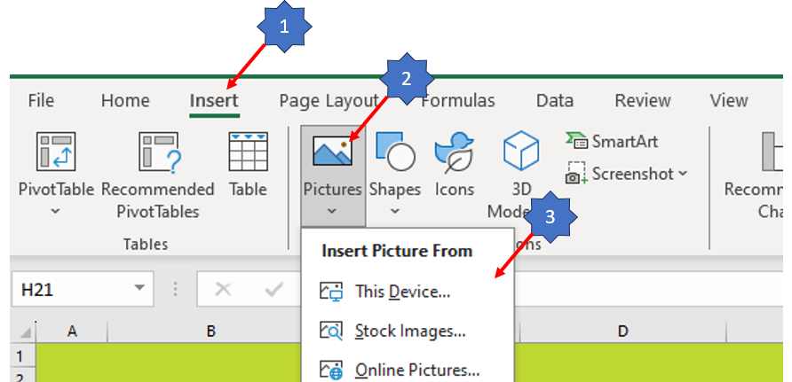

D1 Problem solving team and timing D1問題解決チームとタイミング |  |  |  |  |  |  |  |  |  | What issue do we see on our product? 我々の製品にどのような問題があるのか。 - Any traceability for re-work, not standard process? 手直しのトレーサビリティはあるのか、基準通りの工程ではないのか。 - Who produced the product? 誰がその製品を生産したのか。 - When it was produced? When it was delivered? いつ製造されたのか。いつ納品されたのか。 - Where else is the product delivered? 他にこの製品が納品入された場所はあるか。 - Do we observe / detect customer reported issue / own observations in the process? 工程において、顧客から報告された問題を自らの観察で、観察・検出しているか。 - Did we have the same / similar claim(s) or internal rejections? 同じ、または類似のクレームや社内不合格があったか。 -

問題の詳細 - 最善のチェックリスト
可能な限り、時間順に並べたデータを使用する
問題を説明するために、データを適切に階層化する。（例： 運転席・助手席、マニュアル・パワー、機械、ライン、シフト、工場、顧客）
可能な限り、鮮明な写真、ビデオ、音声の証拠を含む
できるだけ多くのサンプル（問題がある場合とない場合、分布の両極端から）を得る
問題の明細を図式化する
次に進む前に、どのようなバリエーションがあるのかを明確に理解すること
問題記述に複数の問題や推定される原因が含まれていないことを確認する
Part Name / Part Number 部品名・部品番号 |  |  |  | Mfg Engineer 製造エンジニア |  | Production coordinator 生産コーディネータ |  | Launch 立上げ |  | Problem definition from customer point of view: What is the problem? 何が問題なのか。 - Why is it a problem? なぜ問題なのか。 - Who has detected it? 誰が発見したのか。 - When was it detected? いつ発見されたのか。 - Where the problem was detected? どこで問題が見つかったのか。 - How the problem has been detected? 問題はどのように検出されたのか。 - How many NOK parts found? NG の部品はいくつ発見されたか。 - Potential for shut down, line interruptions, yard recalls, warranty, etc.:
Project/ Area プロジェクト・エリア |  | Phone nr. 電話番号 |  | Phone nr. 電話番号 |  | Phone nr. 電話番号 |  | Phone nr. 電話番号
Customer 顧客 |  | E-mail: Eメール: |  | E-mail: Eメール: |  | E-mail: Eメール: |  | E-mail: Eメール:
Claim date: クレーム日 |  | Quality Engineer 品質エンジニア |  | Logistics Engineer 物流エンジニア |  | Maintenance Engineer メンテナンスエンジニア |  | Supplier Q Engineer サプライヤー品質エンジニア
Claim Nr.: クレーム番号 |  | Phone nr. 電話番号 |  | Phone nr. 電話番号 |  | Phone nr. 電話番号 |  | Phone nr. 電話番号
Internal ref Nr: 社内参照番号 |  | E-mail: Eメール: |  | E-mail: Eメール: |  | E-mail: Eメール: |  | E-mail: Eメール:

Problem solving timing: 問題解決 タイミング | D1 to D3 24 h D1からD3 24 h | Details 詳細 |  | D5 7 workdays D5 7営業日 | Details 詳細 |  | D8 24 workdays D8 24営業日 | Details 詳細
 |  | Deadline 期限 |  |  | Deadline 期限 |  |  | Deadline 期限
 |  | Done 実施済 |  |  | Done 実施済 |  |  | Done 実施済
 |  | Customer communication date: 顧客との連絡日 |  |  | Customer communication date: 顧客との連絡日 |  |  | Customer communication date: 顧客との連絡日
 |  | Responsible / Area Manager: 責任者・地域統括マネージャー |  |  | Responsible / Area Manager: 責任者・地域統括マネージャー |  |  | Responsible / Area Manager: 責任者・地域統括マネージャー

D2 Problem description D2問題の説明

5W/2H - Customer view 5W/2H - 顧客の視点 |  |  | Mfg plant view (re-definition of the problem) 製造工場の視点（問題の再定義） |  |  | Description, photo and illustration (report - if it is the case) of NOK product NG製品の説明、写真、イラスト（報告書 - 該当する場合) |  | Description, photo and illustration (report - if it is the case) of OK product OK製品の説明、写真、イラスト（報告書 - 該当する場合) | Standard (drawing, photo, description, etc) 基準書（図面、写真、説明など）
What is the problem? 何が問題なのか。 |  |  | What issue do we see on our product? 我々の製品にどのような問題があるのか。

Why is it a problem? なぜ問題なのか。 |  |  | Any traceability for re-work, not standard process? 手直しのトレーサビリティはあるのか、基準通りの工程ではないのか。

Who has detected it? 誰が発見したのか。 |  |  | Who produced the product? 誰がその製品を生産したのか。

When was it detected? いつ発見されたのか。 |  |  | When it was produced? When it was delivered? いつ製造されたのか。いつ納品されたのか。

Where the problem was detected? どこで問題が見つかったのか。 |  |  | Where else is the product delivered? 他にこの製品が納品入された場所はあるか。 |  |  | Origin of NOK-part: NG部品の出所 |  | Origin of OK-part: OK部品の出所 | Standard: 基準書

How the problem has been detected? 問題はどのように検出されたのか。 |  |  | Do we observe / detect customer reported issue / own observations in the process? 工程において、顧客から報告された問題を自らの観察で、観察・検出しているか。 |  |  | Reoccurence? 再発か。 |  | Identify the potential for shut down, line interruptions, yard recalls, warranty, etc.. 操業停止、ラインの中断、場内の不良品回収、保証などの可能性を特定する。 | Issue clasification 問題の分類

How many NOK parts found? NG の部品はいくつ発見されたか。 |  |  | Did we have the same / similar claim(s) or internal rejections? 同じ、または類似のクレームや社内不合格があったか。 |  |  | Need to warn other plants (name the plants & products potentially affected) /Eng / Safety Dep? 他の工場（影響を受ける可能性のある工場名と製品名） ・設計・セーフティの部署に警告する必要があるか。

 | Do you want to have "Is/Is not investigation"? Is/Is not （起こっている・起こっていない）調査をしたいか |  |  | NO

5W 2H | IS |  |  |  | IS NOT
WHAT | What specific object(s) has the deviation? |  |  |  | What similar object(s) could reasonably have the deviation, but does not?
 | What is the specific deviation? |  | 0 |  | What other deviations could reasonably be observed, but are not?
WHERE | Where is the object when the deviation is observed (geographically)? |  | 0 |  | Where else could the object be when the deviation is observed, but is not?
 | Where is the deviation on the object? |  |  |  | Where else could the deviation be located on the object, but is not?
WHO | Who detected the issue? |  | 0
WHEN | When was the deviation observed first (in clock and calendar time)? |  | 0 |  | When else could the deviation have been observed first, but was not?
 | When since that time has the deviation been observed? Any pattern? |  |  |  | When since that time could the deviation have been observed, but was not?
WHY | Why is this a problem? |  | 0
How Many | How many objects have the deviation? |  | 0 |  | How many objects could have the deviation, but do not?
How often | What is the trend? |  |  |  | What could be the trend, but is not?

D3
 |  |  |  |  |  |  |  |  |  |  |  |  |  |  |  |  |  |  |  |  |  | RAW MATERIAL 未加工品--->; Date started: NA. Quantity checked: 0; ===> 0 found NOK. MATERIAL IN PROCESS 仕掛材料--->; Date started: NA. Quantity checked: 0; ===> 0 found NOK. REWORK AND QUALITY HOLD AREAS 手直しと品質保留エリア--->; Date started: NA. Quantity checked: 0; ===> 0 found NOK. FINISHED GOODS - Storage at plant 完成品 - 工場での保管--->; Date started: NA. Quantity checked: 0; ===> 0 found NOK. FINISHED GOODS - IN TRANSIT 完成品 - 輸送中 --->; Date started: NA. Quantity checked: 0; ===> 0 found NOK. FINISHED GOODS - remote locations 完成品-離れた場所 --->; Date started: NA. Quantity checked: 0; ===> 0 found NOK. FINISHED GOODS - CUSTOMER 完成品 - 顧客 --->; Date started: NA. Quantity checked: 0; ===> 0 found NOK.
D3 - Containment D3 - 封じ込め |  |  |  |  |  |  |  |  |  |  |  |  |  |  |  |  |  |  |  |  |  | Date (when all containments finished): クリーンポイント封じ込め: 00/01/1900 Production traceability: 生産のトレーサビリティ: Delivery note / date: 納品書・日付: 00/01/1900

D3 - Containment actions D3 - 封じ込め活動 |  |  |  |  |  |  |  |  |  |  |  |  | Clean point containment クリーンポイント封じ込め | Affected batches 影響を受けたロット
Containment areas 封じ込めのエリア |  |  |  | Containment method 封じ込め方法 |  |  |  | Starting date 開始日 | Existing quantity 既存数量 | Quantity checked チェックした 数量 | NOK NG数 | Date ended [mm/dd/yyyy] 終了日（月/日/年） | Date (when all containments finished): クリーンポイント封じ込め:
 |  |  |  |  |  |  |  |  |  |  |  |  | Production traceability: 生産のトレーサビリティ:
RAW MATERIAL 未加工品 |  |  |  |  |  |  |  |  |  |  |  |  | Delivery note / date: 納品書・日付: | Original claimed batch 最初のクレーム対象ロット |  | Batch No バッチ番号 |  | Delivery Note Numbers 納品書番号 | Quantity 数量 | Shipping location 出荷場所
封じ込め - ベストプラクティス・チェックリスト
封じ込め中に発生した問題を記録する
サプライチェーンにおける想定される全製品所在地を考慮する
封じ込めの有効性を検証する 封じ込めが新たな問題を生み出さないことを確認する
適切であれば、顧客から封じ込めに関する同意を得る。
プロセスフローにおけるクリーンポイントを特定し、記録する。
実際に行って見ること！すべてのシフト、すべての場所で、文書化された指示通りに封じ込めが行われているか確認する。
MATERIAL IN PROCESS 仕掛材料
REWORK AND QUALITY HOLD AREAS 手直しと品質保留エリア |  |  |  |  |  |  |  |  |  |  |  |  | Quality alert # / Date: 品質警告番号・日付:
FINISHED GOODS - Storage at plant 完成品 - 工場での保管
FINISHED GOODS - IN TRANSIT 完成品 - 輸送中 |  |  |  |  |  |  |  |  |  |  |  |  | Containment side effect investigation: What is the risk potentially generated by containenment? How to prevent? 封じ込めによる副次的影響調査： 封じ込めによって潜在的に発生するリスクとは何か。どのように防ぐか。
FINISHED GOODS - remote locations 完成品-離れた場所 |  |  |  |  |  |  |  |  |  |  |  |  |  | Other affected batches その他の影響を受けるバッチ |  | Batch No バッチ番号 |  | Delivery Note Numbers 納品書番号 | Quantity 数量 | Shipping location 出荷場所
FINISHED GOODS - CUSTOMER 完成品 - 顧客

 |  |  |  |  |  |  |  |  |  |  |  |  | Supporting documents 補足資料
 |  |  |  |  |  |  |  |  |  |  |  |  | Sorting instruction and report 仕分けの指示と報告
 |  |  |  |  |  |  |  |  |  |  |  |  | Special marks on contained parts 封じ込めを行った部品の特別マーク
 |  |  |  |  |  |  |  |  |  |  |  |  | Pictures of the contained parts & containers 封じ込めを行った部品とコンテナの写真

 |  |  |  |  |  |  | Existing quantity 既存数量 |  | 0
 |  |  |  |  |  |  | Quantity checked OK 確認後OKの数量 |  | 0
 |  |  |  |  |  |  | Quantity checked NOK 確認後NGの数量 |  | 0

PCA IMPLEMENTATION 恒久的封じ込め措置 の導入
? | D3 & D6. Indicators follow-up by date of Manufacture / Occurrence / Action implemented D3 & D6. 製造・発生・対策実施日ごとの指標フォローアップ
D3 Containment data (milestones, date, etc) D3 封じ込めデータ（マイルストーン、日付など） |  |  |  |  |  |  |  |  |  |  |  |  | Internal/external containment 社内・社外封じ込め |  | D6 - PCA verification 恒久的封じ込め措置の検証
Containment date 封じ込め日 |  | Example | Example | Example | Example | Example |  |  |  |  |  |  |  |  |  |  |  |  |  |  | TOTALS
NOK parts # (internally detected) NG部品番号（内部で検出） |  | 2 | 2 | 2 | 2 |  |  |  |  |  |  |  |  |  |  |  |  |  |  |  | 8
NOK parts # (found at the customer) NG部品番号（顧客で検出) |  | 2 |  | 2 |  | 2 |  |  |  |  |  |  |  |  |  |  |  |  |  |  | 6
 | NOK parts # (internally detected) NG部品番号（内部で検出） | NOK parts # (found at the customer) NG部品番号（顧客で検出)
Example | 2 | 2
Example | 2
Example | 2 | 2
Example | 2
Example |  | 2

Production date of NOKs NG品の生産日 |  | Example | Example |  |  |  |  |  |  |  |  |  |  |  |  |  |  |  |  |  | TOTALS
NOK parts # (detected during containment) NG部品数量（封じ込め中に検出） |  | 2 | 1 |  |  |  |  |  |  |  |  |  |  |  |  |  |  |  |  |  | 3
NOK parts # (found by the customer) NG部品数量（顧客により検出） |  | 1 | 1 |  |  |  |  |  |  |  |  |  |  |  |  |  |  |  |  |  | 2
 | NOK parts # (detected during containment) NG部品数量（封じ込め中に検出） | NOK parts # (found by the customer) NG部品数量（顧客により検出）
Example | 2 | 1
Example | 1 | 1

 |  |  |  |  |  |  |  |  |  |  |  |  |  |  |  |  | Note: Move the bar for PCA implementation at corresponding date 注記：恒久的封じ込め措置のバーを対応する日付に移動する。

D5-6
 | D5 & D6 - Corrective action, Effectiveness D5 & D6 - 是正処置、有効性

恒久的是正処置 － ツールボックス
チェックシート
コントロールチャート
ヒストグラム
キャパシティー分析
仮説検・ボックスプロット
両端が同じ形の図式化したスケジュール
恒久的是正措置 - ベストプラクティスチェックリスト
両端が同じ形の図式化したスケジュール（DEGSチャート）の計画を文書化
恒久的是正措置の導入が完了しているか検証。実際に行って見ること
措置が有効であることを定量的な手段で検証する
是正処置が新たな問題を引き起こしていないことを確認する
残っている封じ込めをなくす
 | D5 Corrective actions implementation (Process, Machines, Standards, Hazard identification, risk assessment and determining controls) D5 是正処置の実施 (工程、機械、基準書、危険性特定、リスクアセスメント、管理方法の決定) |  |  |  |  |  | Effectiveness (Y/N) D6 有効性 (Y/N) D6
Type タイプ | Root cause # 根本原因 | Permanent Action 恒久措置 | Dead line 期日 | Responsible 責任者 | Responsible Signature 責任者署名 | Status ステータス | Evidences 証拠 | FMEA effect? FMEAに影響するか | Effective? 有効か | Can the issue switch on and off? 問題はオンとオフの切り替えができるか | Contribution to solve RC RC解決への貢献 | Parts identification after PCA 恒久的封じ込め措置後の部品識別 | D6 Clean Date / Point D6 クリーン・デート／ポイント | Delivery nr. 納品番号 |  |  |  |  |  | B6 | B7 | B8 | B9 | B10 | B11 | B12 | B13 | B14 | B15 | B16 | B17 | B18 | B19 | B20 | B21
 |  |  |  |  |  |  |  |  |  |  |  |  |  |  | Root cause: . Action: . Due date: 00/01/1900. Resp: . Status: | NO | Action: . Due date: 00/01/1900. Resp: . Status: . Contribution: 0% | Why made | No root cause defined for why made | First select the type of root cause | First select the type of root cause | First select the type of root cause | First select the type of root cause | First select the type of root cause | First select the type of root cause | First select the type of root cause | First select the type of root cause | First select the type of root cause | First select the type of root cause | First select the type of root cause | First select the type of root cause | First select the type of root cause | First select the type of root cause | First select the type of root cause | First select the type of root cause
 |  |  |  |  |  |  |  |  |  |  |  |  |  |  | Root cause: . Action: . Due date: 00/01/1900. Resp: . Status: | NO | Action: . Due date: 00/01/1900. Resp: . Status: . Contribution: 0% | Why made
 |  |  |  |  |  |  |  |  |  |  |  |  |  |  | Root cause: . Action: . Due date: 00/01/1900. Resp: . Status: | NO | Action: . Due date: 00/01/1900. Resp: . Status: . Contribution: 0% | Why made
 |  |  |  |  |  |  |  |  |  |  |  |  |  |  | Root cause: . Action: . Due date: 00/01/1900. Resp: . Status: | NO | Action: . Due date: 00/01/1900. Resp: . Status: . Contribution: 0% | Why made
 |  |  |  |  |  |  |  |  |  |  |  |  |  |  | Root cause: . Action: . Due date: 00/01/1900. Resp: . Status: | NO | Action: . Due date: 00/01/1900. Resp: . Status: . Contribution: 0% | Why made
 |  |  |  |  |  |  |  |  |  |  |  |  |  |  | Root cause: . Action: . Due date: 00/01/1900. Resp: . Status: | NO | Action: . Due date: 00/01/1900. Resp: . Status: . Contribution: 0% | Why made
 |  |  |  |  |  |  |  |  |  |  |  |  |  |  | Root cause: . Action: . Due date: 00/01/1900. Resp: . Status: | NO | Action: . Due date: 00/01/1900. Resp: . Status: . Contribution: 0% | Why made
 |  |  |  |  |  |  |  |  |  |  |  |  |  |  | Root cause: . Action: . Due date: 00/01/1900. Resp: . Status: | NO | Action: . Due date: 00/01/1900. Resp: . Status: . Contribution: 0% | Why made
 |  |  |  |  |  |  |  |  |  |  |  |  |  |  | Root cause: . Action: . Due date: 00/01/1900. Resp: . Status: | NO | Action: . Due date: 00/01/1900. Resp: . Status: . Contribution: 0% | Why made
 |  |  |  |  |  |  |  |  |  |  |  |  |  |  | Root cause: . Action: . Due date: 00/01/1900. Resp: . Status: | NO | Action: . Due date: 00/01/1900. Resp: . Status: . Contribution: 0% | Why made
 |  |  |  |  |  |  |  |  |  |  |  |  |  |  | Root cause: . Action: . Due date: 00/01/1900. Resp: . Status: | NO | Action: . Due date: 00/01/1900. Resp: . Status: . Contribution: 0% | Why shipped | No root cause defined for why shipped
 |  |  |  |  |  |  |  |  |  |  |  |  |  |  | Root cause: . Action: . Due date: 00/01/1900. Resp: . Status: | NO | Action: . Due date: 00/01/1900. Resp: . Status: . Contribution: 0% | Why shipped
 |  |  |  |  |  |  |  |  |  |  |  |  |  |  | Root cause: . Action: . Due date: 00/01/1900. Resp: . Status: | NO | Action: . Due date: 00/01/1900. Resp: . Status: . Contribution: 0% | Why shipped
 |  |  |  |  |  |  |  |  |  |  |  |  |  |  | Root cause: . Action: . Due date: 00/01/1900. Resp: . Status: | NO | Action: . Due date: 00/01/1900. Resp: . Status: . Contribution: 0% | Why shipped
 |  |  |  |  |  |  |  |  |  |  |  |  |  |  | Root cause: . Action: . Due date: 00/01/1900. Resp: . Status: | NO | Action: . Due date: 00/01/1900. Resp: . Status: . Contribution: 0% | Why shipped
 |  |  |  |  |  |  |  |  |  |  |  |  |  |  | Root cause: . Action: . Due date: 00/01/1900. Resp: . Status: | NO | Action: . Due date: 00/01/1900. Resp: . Status: . Contribution: 0% | Why shipped
 |  | Target completion date 完了目標日 | 0 |  |  |  |  |  |  |  | Clean point after PCA implementation 恒久的是正措置実装後のクリーンポイント |  |  |  |  |  |  | Why shipped
 |  |  |  |  |  |  |  |  |  |  |  |  |  |  |  |  |  | Why shipped
Summary for | Why Made 「なぜ製造されたのか」の要約 |  |  |  |  |  |  |  |  |  |  |  |  |  |  |  |  | Why shipped
 |  |  |  |  | By implementation of the following corrective actions, the issue was tuned off. Actions proved as efficient: |  |  |  |  |  |  |  |  |  |  |  |  | Why shipped
 |  |  |  |  |  |  |  |  |  |  |  |  |  |  |  |  |  | Why system failed | No root cause defined for why system failed
 |  |  |  |  |  |  |  |  |  |  |  |  |  |  |  |  |  | Why system failed
 |  |  |  |  |  |  |  |  |  |  |  |  |  |  |  |  |  | Why system failed
 |  |  |  |  |  |  |  |  |  |  |  |  |  |  |  |  |  | Why system failed
Summary for | Why shipped「なぜ出荷されたのか」の要約 |  |  |  |  |  |  |  |  |  |  |  |  |  |  |  |  | Why system failed
 |  |  |  |  | Parts identification after PCA: |  |  |  |  |  |  |  |  |  |  |  |  | Why system failed
 |  |  |  |  |  |  |  |  |  |  |  |  |  |  |  |  |  | Why system failed
 |  |  |  |  |  |  |  |  |  |  |  |  |  |  |  |  |  | Why system failed
 |  |  |  |  |  |  |  |  |  |  |  |  |  |  |  |  |  | Why system failed
 |  |  |  |  |  |  |  |  |  |  |  |  |  |  |  |  |  | Why system failed
Summary for | Why system failed 「なぜシステムが機能しなかったのか」の要約

D7-8
予防 - ツールボックス
品質アラート （他の影響を与えるエリアのため）
故障モード評価分析
工程フロー図
管理計画 オペ―レーターの指示
3 x 5 なぜなぜ分析
BOS（ポリシー、手順書、作業指示書、フォームなど）
監査
D7 - Preventive action implementation D7 - 予防措置の実施

Other Facilities or Platforms At Risk リスクのある他の施設やプラットフォーム
Name 名称 | Part Number 部品番号 |  | Resp. for Follow Up フォローアップの責任者 |  | Due Date (MM/DD/YYYY) 期日（月/日/年）

予防 - ベストプラクティスチェックリスト
体系的な問題を評価するために、構造化されたアプローチを用いる
類似した問題について、IRISや他のデータベースを確認する
設計上の問題が根本原因であれば、適切な技術分野専門家(SMTE)に報告する
是正処置の影響を判断するためにレビューが必要な文書を特定し、リストアップする。
製造現場においては、工程モード影響解析（PFMEA）、管理計画書、工程フロー、作
業指示書のレビューが必要である。その他の領域でレビューが必要ない場合は、
「該当なし」と記入する。レビュー及び／又は更新の責任者、レビュー及び／又は更
新の期日を含む。文書レビューの証拠を保持しなければならない。
封じ込めデータ、恒久的是正措置に基づき、故障モード評価分析（FMEA）の「リス
ク優先数」が修正されていることを確認する。
故障モード評価分析（FMEA）のテンプレートを改訂する必要があるかどうかを判断
する。
恒久的是正措置のベストプラクティスを特定し、共有する。
長期的な有効性を監視するためのマイルストーンを決定する
D7 - Preventive action implementation D7 -予防措置の実施
Checkpoints チェックポイント | Who? 誰が？ | Due date 期日 | Closure date 完了日 | Evidence 証拠 | Checkpoints チェックポイント | Who? 誰が？ | Due date 期日 | Closure date 完了日 | Evidence 証拠
Drawings modified? 図面を修正したか |  |  |  |  | Lesson Learned / Read across taken 教訓・水平展開を行ったか
Flowchart フローチャート |  |  |  |  | Parameter-sheets updated? パラメータシートを更新したか
訳者注：「Pocess flow プロセスフロー」削除
P-FMEA updated? 工程故障モード影響解析（PFMEA） を更新したか |  |  |  |  | DFMEA 設計故障モード影響解析
CP updated? 管理計画書を更新したか
Work instructions updated / clear? 作業指示書を更新・明確化したか
Poka-yoke verification instructions updated / clear? (including red rabbits) ポカヨケ検証指示書を更新・明確化したか？(レッドラビットを含む）
Maintenance instructions updated / clear? 保全指示書を更新・明確化したか
Product audit 製品監査

D8 - Closure D8 - クローズ

D8 - Closure statement - Management Approval D8 - クローズ表明 - マネージメントの承認
Closure date: クローズの日付: |  |  |  |  | 8D self assessment score: 8D自己評価スコア:
Closure statement: クローズの表明:

Summary
 |  |  | Note - if your changes are not reflected in the presentation object -> right click, presentation object -> edit. You will be prompted to update links. Please accept

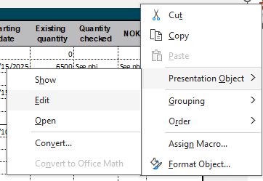

Why made - Root cause なぜ作られたのか - 根本原因 | Why Shipped - Root cause なぜ出荷されたのか - 根本原因 | Why System failed - Root cause なぜシステムが機能しなかったのか - 根本原因
• | • | •
Action plan 行動計画 | Action plan 行動計画 | Action plan 行動計画

Customer:
Program:
Product:
Problem description 問題の説明 | Containment 封じ込め
0 | 0

Root cause why made 根本原因ーなぜ作られたのか | Action plan for why made 行動計画ーなぜ作られたのか
0 | 0
Root cause why shipped 根本原因ーなぜ出荷されたのか | Action plan for Why shipped 行動計画ーなぜ出荷されたのか
0 | 0
Root cause why system failed 根本原因ーなぜシステムが機能しなかったのか | Action plan for Why system failed 行動計画ーなぜシステムが機能しなかったのか
0 | 0

